KIẾN TRÚC THÀNH PHẦN PHẦN MỀM
HỒ SƠ THIẾT KẾ PHẦN MỀN QUẢN LÝ KHÁCH SẠN X

KIẾN TRÚC CÁC THÀNH PHẦN CỦA PHẦN MỀM

Khách tham quan
Tiếp tân
Quản lý
Giám đốc
Internet
Giao diện của trình duyệt web
Ứng dụng dành cho khách tham quan
Ứng dụng cho nội bộ (tiếp tân, quản lý, giám đốc)
Dữ Liệu Lưu trữ
Dịch Vụ

THIẾT KẾ THÀNH PHẦN GIAO DIỆN
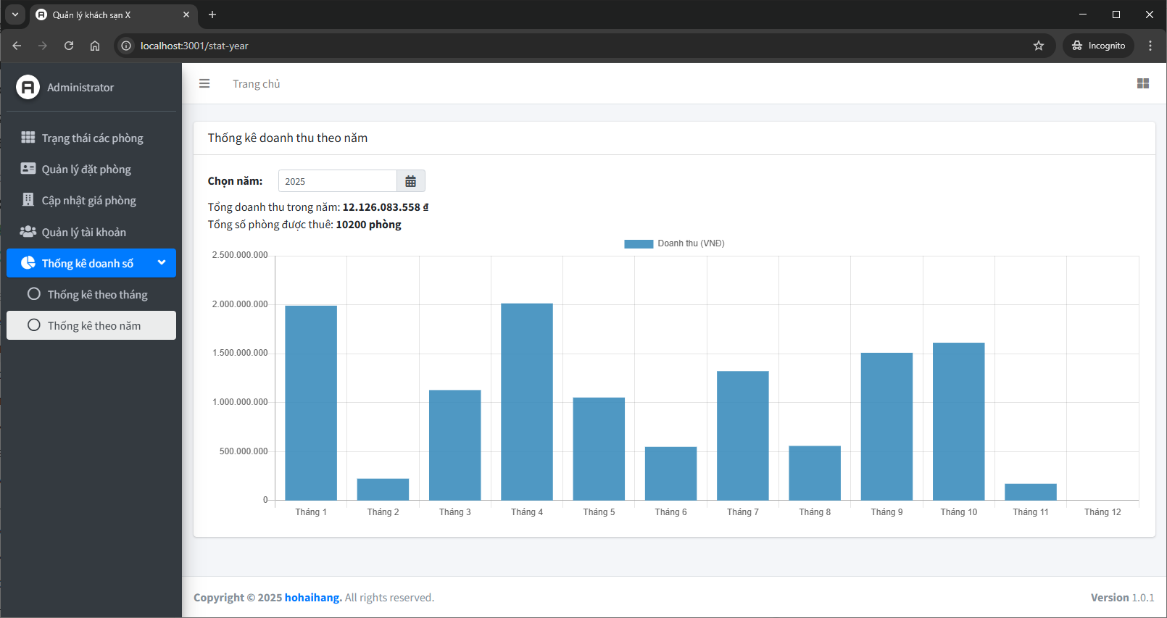
HỒ SƠ THIẾT KẾ PHẦN MỀN QUẢN LÝ KHÁCH SẠN X

THIẾT KẾ THÀNH PHẦN GIAO DIỆN

1. Trang chủ
 | Chức năng chính:
 | - Hiển thị thông tin chào mừng.
 | - Nút "Tra cứu đặt phòng".
 | - Nút "Đăng nhập quản lý".
 | - Thông tin bổ sung ở footer.

 | Điều hướng:
 | → Trang Tra cứu phòng cho khách
 | → Trang Login (dành cho nhân viên/quản lý)

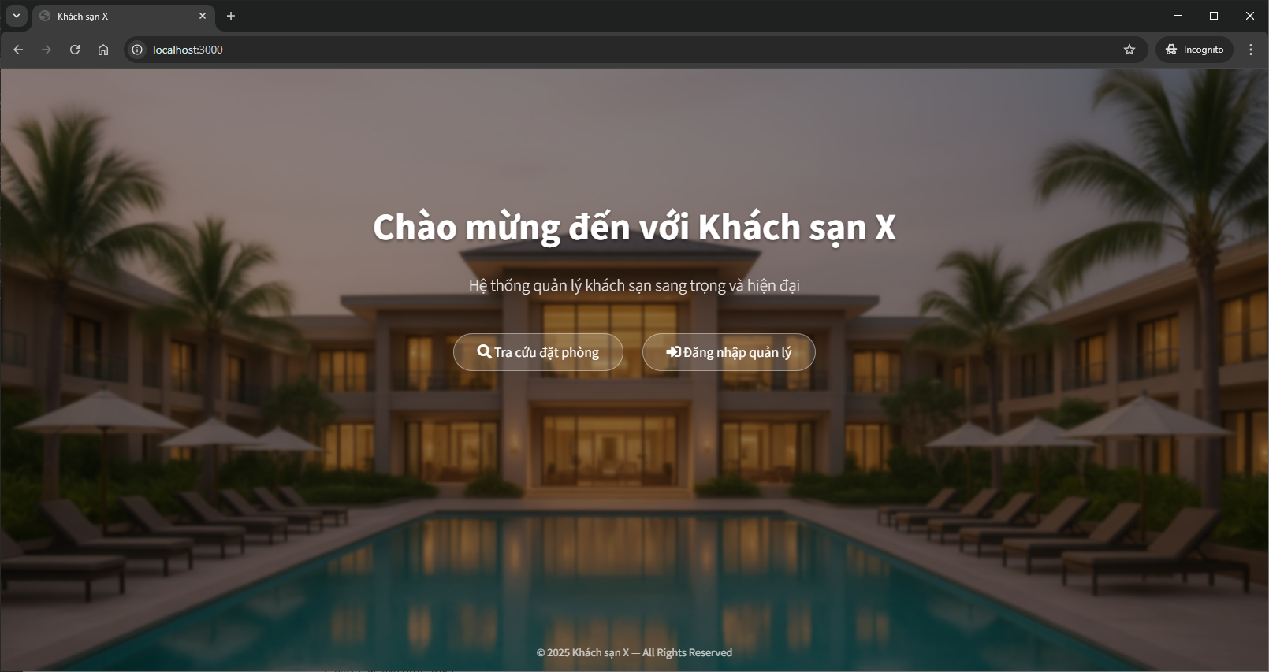

2. Màn hình Tra cứu phòng cho khách

 | Thành phần giao diện:
 | - Ô nhập mã đặt phòng, số CCCD hoặc số điện thoại.
 | - Nút "Tìm kiếm".
 | - Bảng kết quả tra cứu: Mã phòng, Loại phòng, Tình trạng (đã thuê, đã đặt), Ngày nhận – Ngày trả, …

 | Điều hướng:
 | ← Quay về Trang chủ

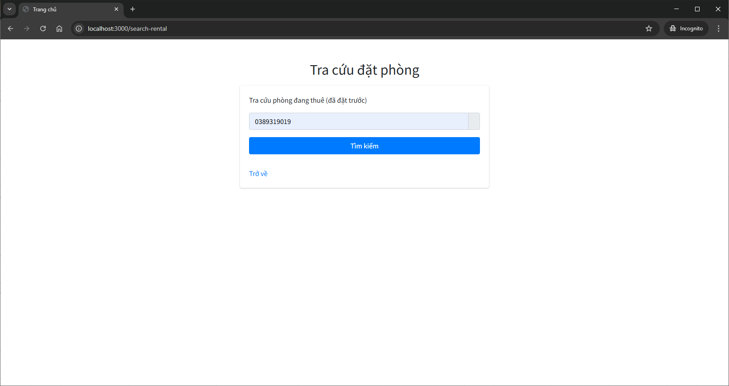

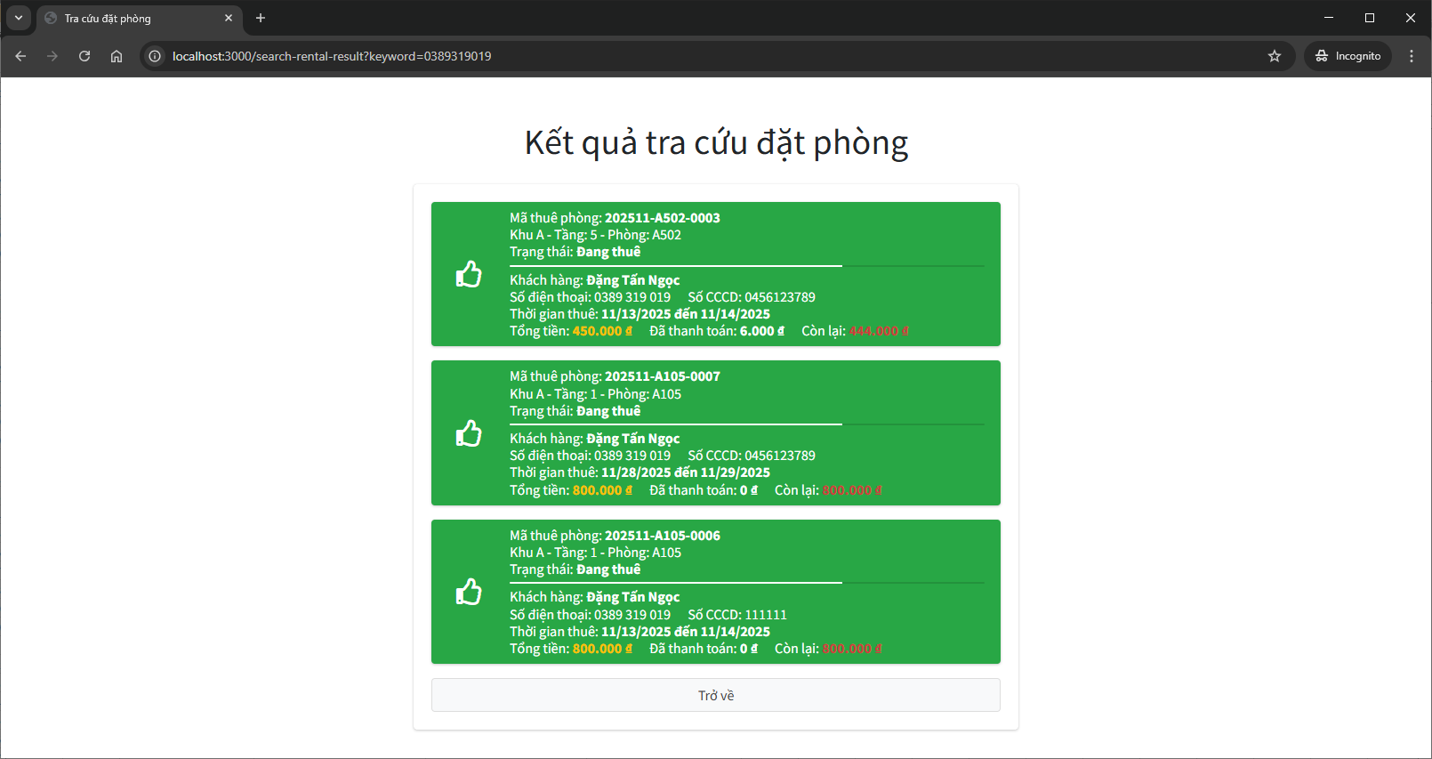

3. Màn hình Login (Hệ thống quản lý khách sạn)

 | Thành phần giao diện:
 | - Ô nhập username
 | - Ô nhập password
 | - Nút "Đăng Nhập"
 | - Thông báo lỗi nếu sai

 | Điều hướng:
 | → Dashboard hệ thống quản lý
 | ← Quay về Trang chủ

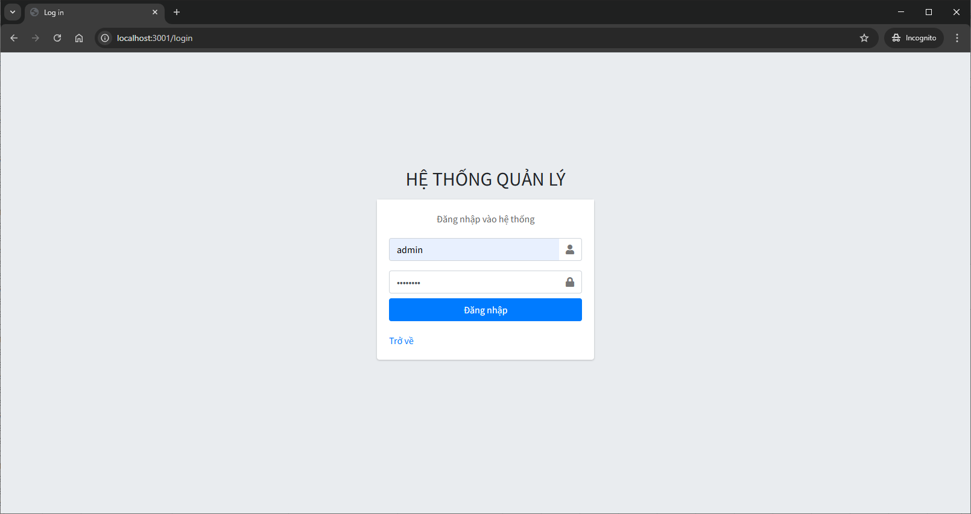

4. Màn hình Dashboard – Tình trạng phòng
 | (Trang sau khi nhân viên đã đăng nhập)

 | Thành phần giao diện:
 | - Danh sách tất cả phòng theo dạng lưới
 | + Mã phòng
 | + Trạng thái: Trống / Đang thuê / Đang dọn dẹp

 | Điều hướng:
 | - Quản lý đặt phòng
 | - Cập nhật giá phòng (nếu user có là Giám đốc)
 | - Quản lý tài khoản (nếu user có là Giám đốc)
 | - Xem thống kê doanh số (nếu user có là Quản Lý hoặc Giám đốc)

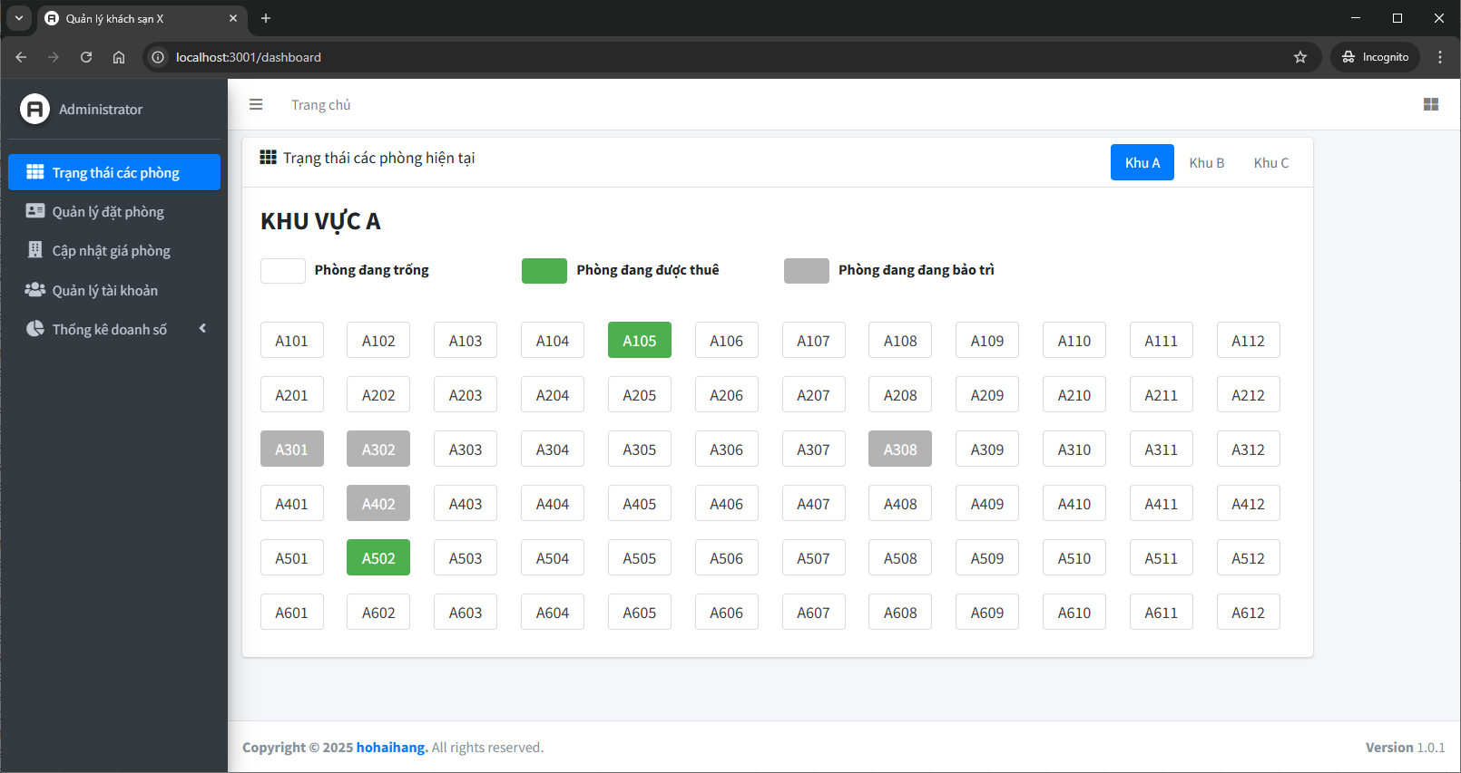

5. Màn hình Tra cứu phiếu thuê phòng

 | Thành phần:
 | - Chức năng tra cứu phiếu thuê phòng
 | + Ô nhập từ khóa tìm kiếm (tìm theo mã phòng, số điện thoại, tên khách hàng, số CCCD)
 | + Ô chọn ngày
 | + Ô chọn loại phòng
 | + Ô chọn trạng thái

 | - Bảng kết quả
 | - Nút "Tạo đặt phòng mới"
 | - Nút "Chỉnh sửa"

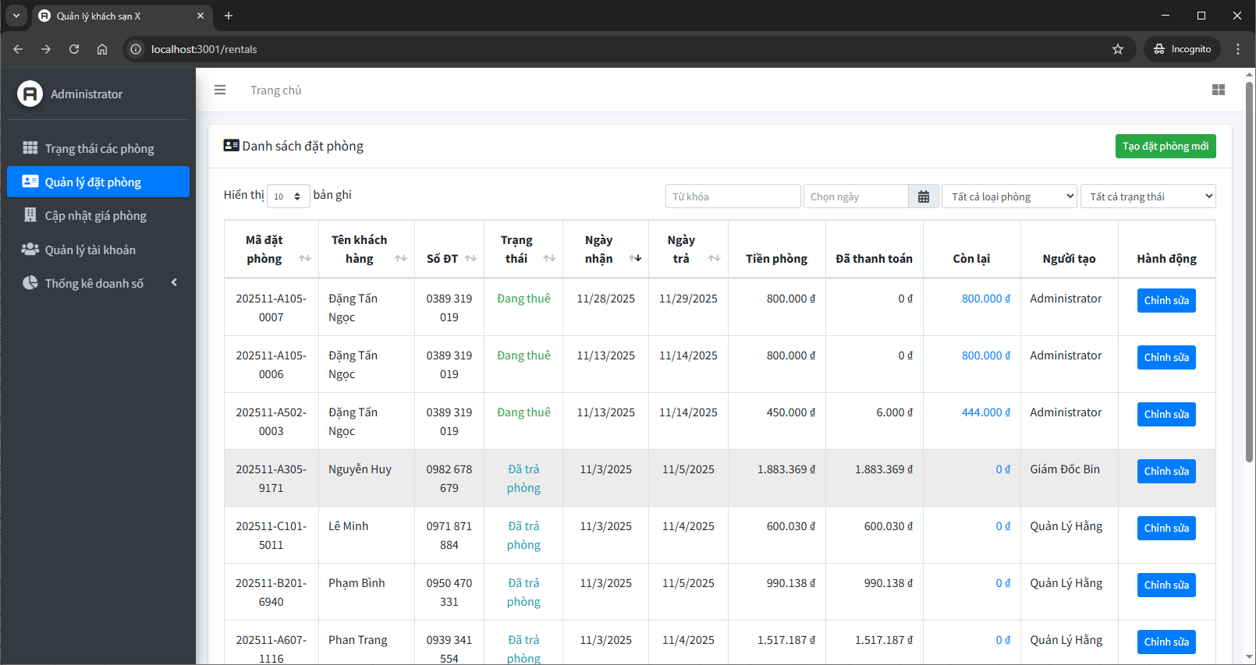

5. Màn hình tạo / cập nhật phiếu thuê phòng mới

 | Thành phần:
 | - Nhập thông tin khách
 | - Nhập ngày nhận/trả phòng
 | - Thay đổi phòng (nếu còn trống)
 | - Nút "Lưu"
 | - Nút "Cancel"
 | - Thông báo kết quả thao tác (thành công hoặc thất bại)

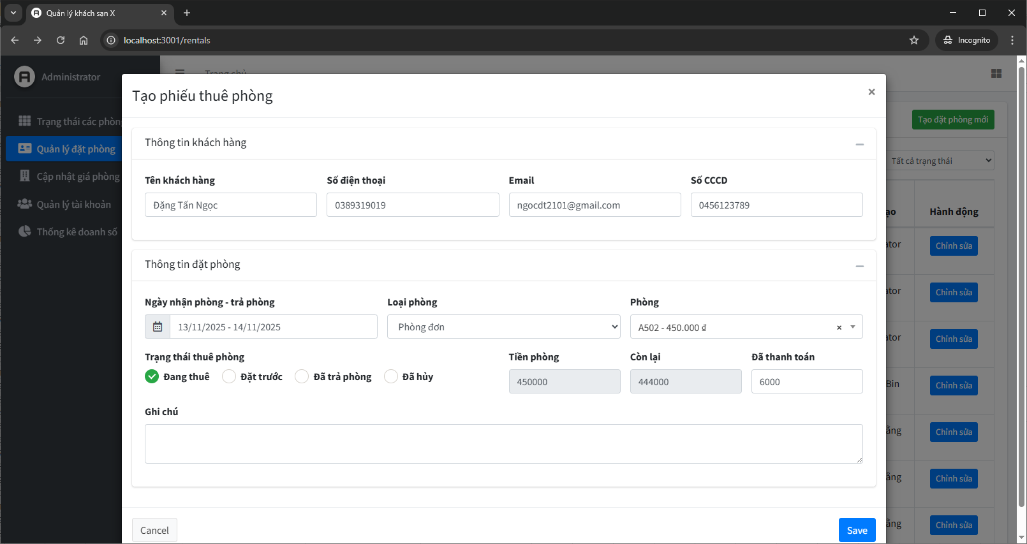

6. Màn hình danh sách các phòng

 | Thành phần:
 | - Chức năng tìm kiếm phòng
 | + Ô nhập từ khóa tìm kiếm (tìm theo mã phòng, số điện thoại, tên khách hàng, số CCCD)

 | - Bảng kết quả
 | - Nút "Chỉnh sửa"

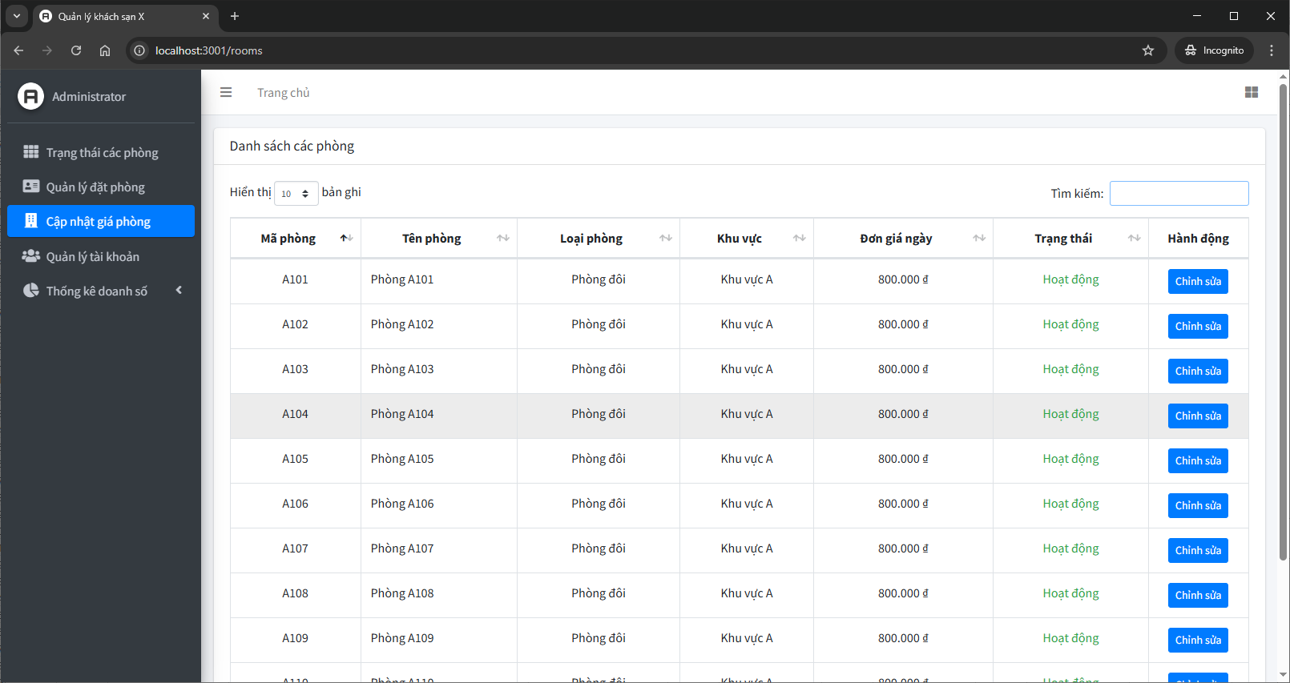

7. Màn hình thay đổi giá phòng

 | Thành phần:
 | - Mô tả phòng
 | - Đơn giá phòng
 | - Ghi chú
 | - Checkbox thay đổi trạng thái
 | - Nút "Lưu"
 | - Nút "Trở về"

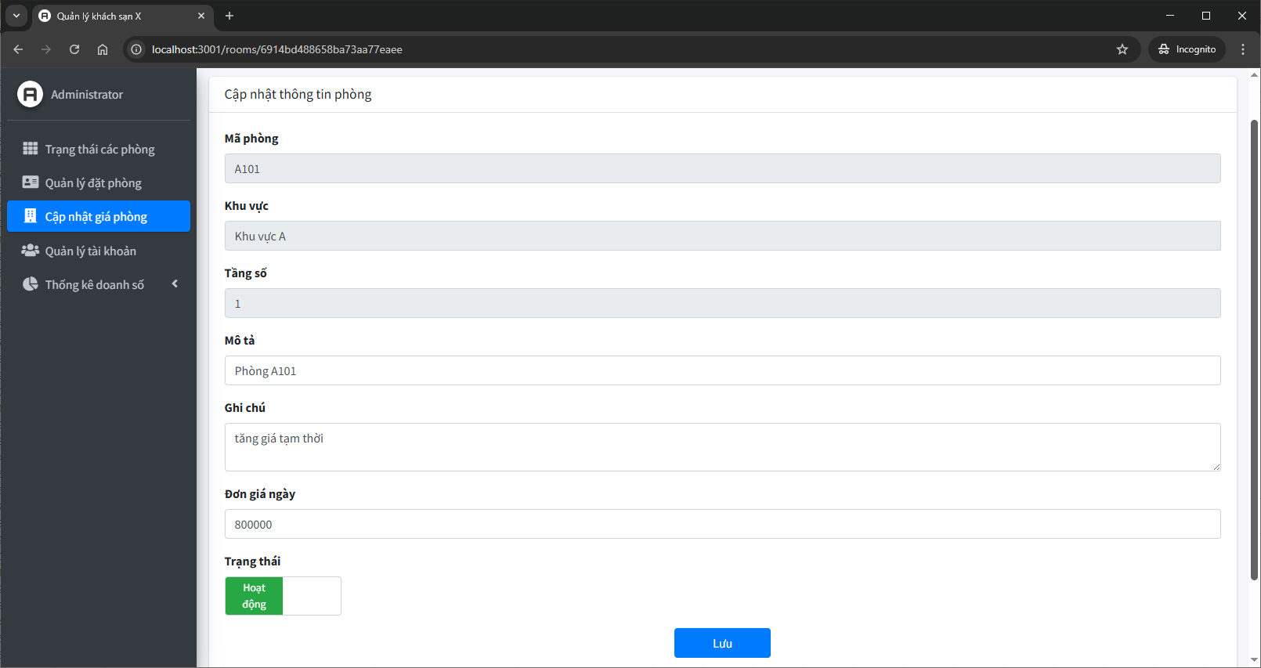

8. Màn hình danh sách Tài khoản

 | Thành phần:
 | - Chức năng tìm kiếm phòng
 | + Ô nhập từ khóa tìm kiếm user

 | - Bảng kết quả
 | - Nút "Chỉnh sửa"

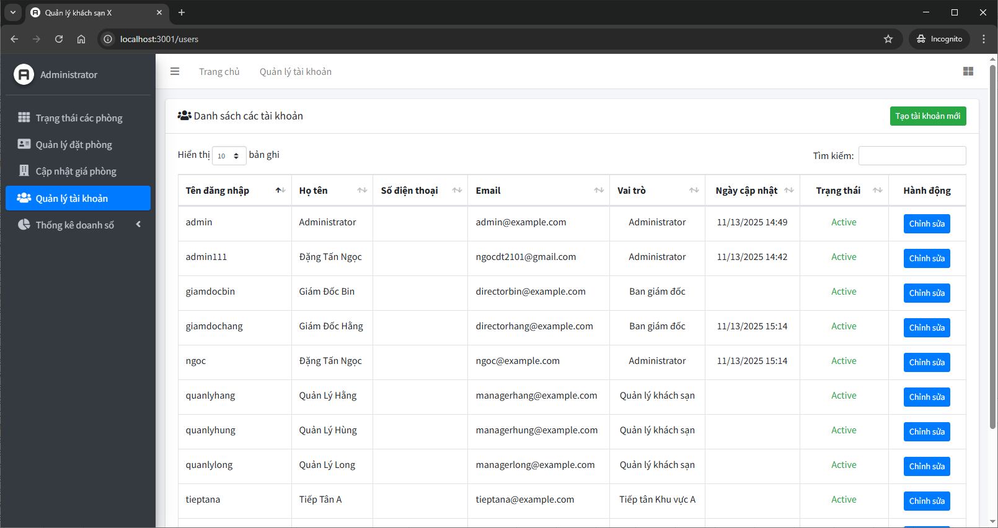

9. Màn hình Cập nhật thông tin Tài khoản

 | Thành phần:
 | - Họ tên
 | - Số điện thoại
 | - Email
 | - Vai trò
 | - Trạng thái
 | - Đổi mật khẩu
 | - Nút "Lưu"
 | - Nút "Xóa tài khoản"
 | - Nút "Trở về"

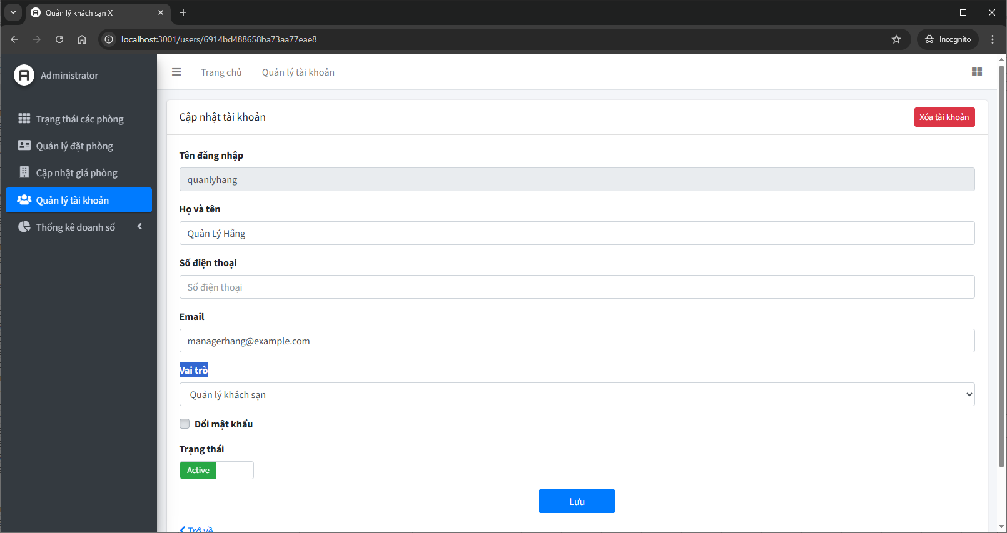

10. Màn hình Thống kê doanh thu theo tháng

 | Thành phần:
 | - Bộ lọc: Chọn tháng - năm
 | - Biểu đồ
 | - Tổng doanh thu tháng
 | - Tổng số phiếu thuê tháng

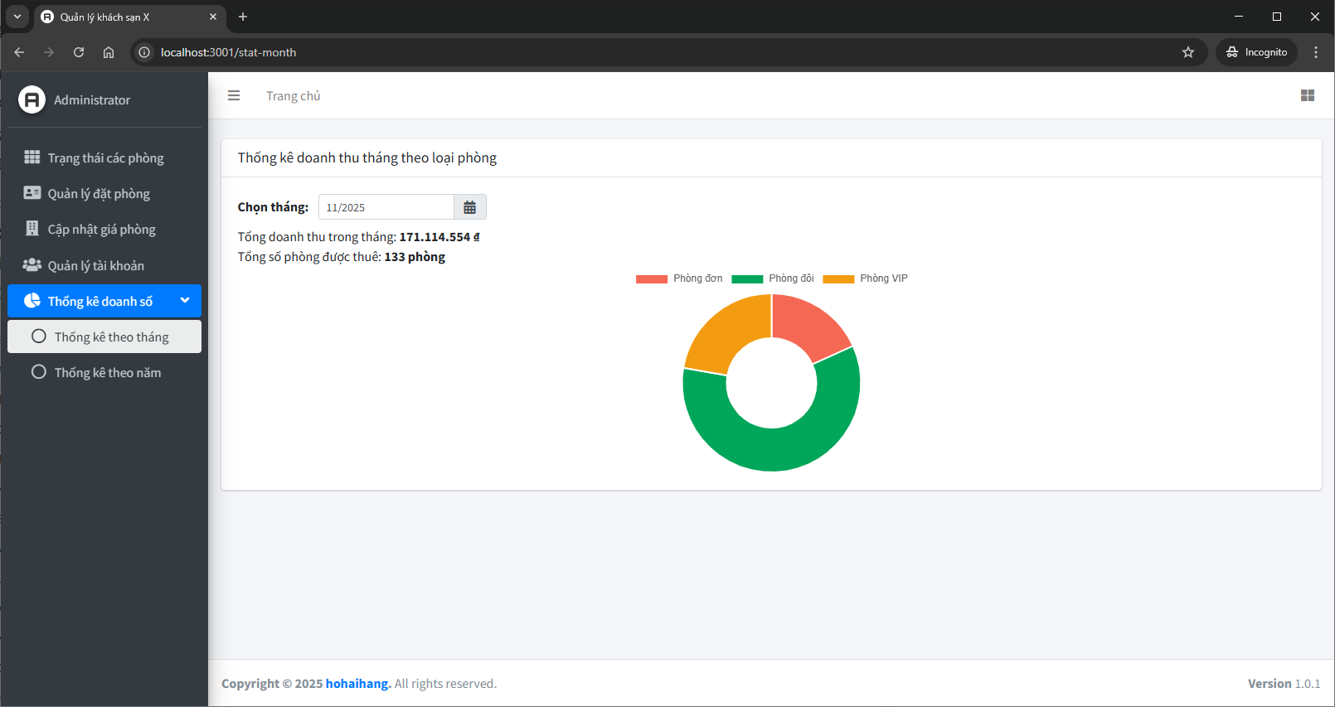

11. Màn hình Thống kê doanh thu theo năm

 | Thành phần:
 | - Bộ lọc: Chọn năm
 | - Biểu đồ
 | - Tổng doanh thu năm
 | - Tổng số phiếu thuê năm

